상품제안서
[플씨드] 접이식 스포츠 백팩(PMB-01) + 일체형 포켓 돗자리(소형) 2종 세트 | 상품코드: F25805

 |  |  |  |  |  |  | 02-412-0044 | www.easy1.co.kr
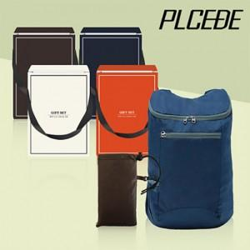

【상세/제작정보】 | 기본수량 미만 인쇄시 비용 추가. 실크인쇄: 250원.(백팩(파우치)나 돗자리(포켓) 둘 중 한 곳 인쇄 기준) 전사인쇄: <돗자리(포켓)><백팩(파우치) >별도문의. 봉인지 스티커, 선물포장 별도 문의.

【인쇄/포장옵션】 | 실크 / OPP(비닐)

【공급단가】 | 수량 | 100~ | 300~ | 500~ | 1,000~ | 3,000~
*VAT별도 | 단가 | 7,080원 | 6,960원 | 6,780원 | 6,660원 | 6,490원

【상품 URL】 | https://dev.easy1.co.kr:443/src/goods_detail.php?gdno=25805

